概要

サーブレット、サーブレットといいますが、意味が分かりません。
何ですか？サーブレットって？
お菓子ですか？

参考：https://qiita.com/tanayasu1228/items/11e22a18dbfa796745b5
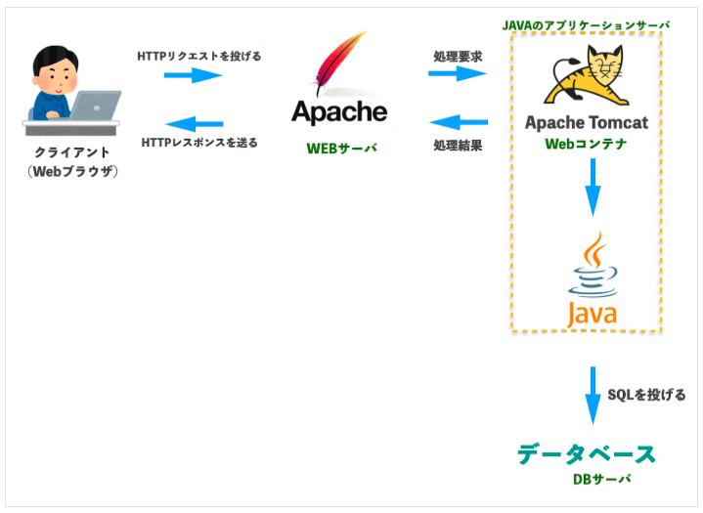

Java Servletってなーに？
⇒Webサーバ上でお仕事をするJavaのプログラムのこと。またはその技術のこと。
 | 結局何がうれしいの？
 | ・開発者がそこまで開発環境の構成を意識しなくてもよくなったよ
 | ・OSを選ばないでも、動作できるようになったよ。CGIで動かしていた当時は大変やったんや。。。。
 | ・登場以前はサーバーサイドでの受付のルールが統一されていなかった。
 | ・標準化されたことによって、Spring Boot ／JSPといった、HTMLに対して、動的情報を掲示する技術の裏ではこのServletが動いている

Tomcatってなーに？
⇒Java Servlet を動かすソフト。Webコンテナ（サーブレットコンテナ） のこと

Webコンテナってなーに？
⇒Java の Web アプリ（Servlet / JSP）を動かすための実行環境 |  |  | 補足
 |  |  |  | Webコンテナの役割
 | 役割 ▼ |  |  |  | ・リクエスト受付 URL にアクセスされたら最初に受け取る
 | サーブレットのライフサイクル管理（生成・初期化・破棄） |  |  |  | ・Servlet のライフサイクル管理 生成 → 初期化 → 処理 → 破棄 を自動でやる
 | スレッド管理（高速処理の要） |  |  |  | ・スレッド管理 同時アクセスを並列処理して高速化
 | セッション管理
 | URL とサーブレットの紐づけ |  |  | CGIとは
 |  |  |  | CGI（Common Gateway Interface）とは「Web サーバが外部プログラムを実行して、その結果をブラウザに返すための仕組み」です
Apacheってなーに？

動的ウェブページを返すのは得意じゃないから、あとはサーブレット君に任せよう
Apache！リクエスト出したんだから、レスポンスをすぐに返さんかい！！！
⇒HTML、CSS、画像などの 静的ファイルを高速に返すよ！

 |  | Apache君＞

